Sheet1
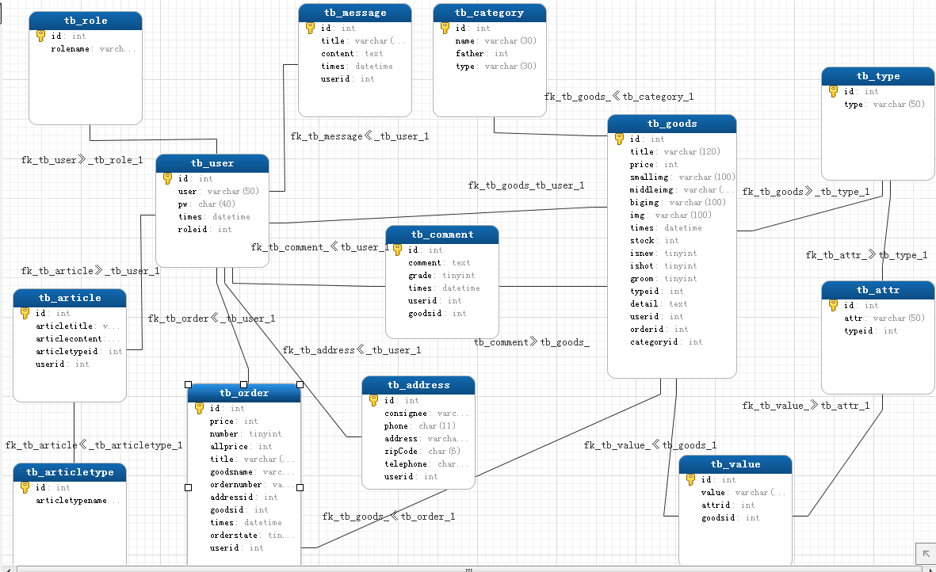

—p等价于primary key
—a等价于 auto_increment
—n等价于 not null
tb_goods 商品 |  |  |  |  | tb_article 文章

名 | 类型 | 属性 | 约束 | 注释 | 名 | 类型 | 约束 | 属性 | 注释
id | int |  | -n -p -a | 商品ID | id | int | -n -p -a
title | varchar | 120 | not null | 商品标题 | articletitle | varchar | not null | 100 | 文章标题
price | int |  | not null | 商品价格 | articlecontent | text | not null |  | 文章内容
smallimg | varchar | 100 | not null | 小图片 | articletypeid | int | not null |  | 文章类型ID
middleimg | varchar | 100 | not null | 中等图片 | userid | int | not null
bigimg | varchar | 100 | not null | 大图片
img | varchar | 100 | not null | 原图
times | datetime |  |  | 上架时间 | tb_articletype 文章类型
stock | int |  | not null | 库存
isnew | tinyint | 默认值1 |  | 是否新品 | 名 | 类型 | 约束 | 属性 | 注释
ishot | tinyint | 默认值0 |  | 是否热卖 | id | int | -n -p -a
groom | tinyint | 默认值0 |  | 是否推荐 | articletypename | varchar | not null | 100 | 文章类型名
typeid | int |  | not null | 类型ID
detail | text |  | not null | 商品内容
userid | int |  | not null | 用户ID | tb_type 商品类型
orderid | int |  | not null | 订单ID
categoryid | int |  | not null | 分类ID | 名 | 类型 | 约束 | 属性 | 注释
 |  |  |  |  | id | int | -n -p -a
 |  |  |  |  | type | varchar | not null | 50 | 商品类型
tb_value 商品属性值

名 | 类型 | 属性 | 约束 | 注释 | tb_category 商品分类
id | int |  | -n -p -a | 商品属性
value | varchar | 100 | not null | 商品属性值 | 名 | 类型 | 约束 | 属性 | 注释
attrid | int |  | not null | 商品属性ID | id | int | -n -p -a
goodsid | int |  | not null | 商品ID | name | varchar | not null | 30 | 商品分类名
 |  |  |  |  | father | int | not null |  | 分类的I对应ID
 |  |  |  |  | type | varchar | not null | 30 | 商品分类
tb_attr 商品属性

名 | 类型 | 属性 | 约束 | 注释 | tb_address 收货地址
id | int |  | -n -p -a
attr | varchar | 50 | not null | 商品属性 | 名 | 类型 | 约束 | 属性 | 注释
typeid | int |  | not null | 商品类型ID | id | int | -n -p -a
 |  |  |  |  | consignee | varchar | not null | 100 | 收件人
 |  |  |  |  | phone | char | not null | 11 | 电话
tb_message 商品详情 |  |  |  |  | address | varchar | not null | 50 | 地址
 |  |  |  |  | zipCode | char | not null | 6 | 邮编
名 | 类型 | 属性 | 约束 | 注释 | telephone | char | not null | 11 | 手机号码
id | int |  | -n -p -a |  | userid | int | not null |  | 用户ID
title | varchar | 10 | not null | 标题
content | text |  | not null | 内容
times | datetime |  |  | 时间 | tb_user 前段用户管理表
userid | int |  | not null | 用户ID
 |  |  |  |  | 名 | 类型 | 属性 | 约束 | 注释
 |  |  |  |  | id | int |  | -n -p -a
tb_comment 用户评论 |  |  |  |  | username | varchar | 50 | not null | 账号
 |  |  |  |  | password | char | 80 | not null | 密码
名 | 类型 | 属性 | 约束 | 注释 | birthday | date |  | not null | 生日
id | int |  | -n -p -a |  | phone | int |  | not null | 手机号码
comment | text |  | not null | 评论内容 | sex | enum | 0 |  | 性别
grade | tinyint | 10 | not null | 等级 | address | varchar | 150 |  | 住址
times | datetime |  | not null | 评论时间 | email | varchar | 30 |  | 邮箱
userid | int |  | not null | 用户ID | actualname | varchar | 10 |  | 真实姓名
goodsid | int |  | not null | 商品ID | roleid | int | 11 |  | 角色
 |  |  |  |  | errors | tinyint | 4 |  | 错误次数
 |  |  |  |  | errordate | int | 11 |  | 错误时间
tb_role 后台用户管理表 |  |  |  |  | token | varchar | 50 |  | 账号激活码
 |  |  |  |  | token_exptime | int | 10 |  | 激活码有效期
名 | 类型 | 属性 | 约束 | 注释 | status | tinyint | 1 |  | 状态，0-未激活，1-已激活
id | int |  | -n -p -a |  | regtime | int | 10 |  | 注册时间
rolename | varchar | 30 | not null | 用户名 | islocked | varchar | 2 |  | 是否锁定

 |  |  |  |  | tb_order 订单

 |  |  |  |  | 名 | 类型 | 属性 | 约束 | 注释
 |  |  |  |  | id | int |  | -n -p -a
 |  |  |  |  | price | int |  | not null | 价格
 |  |  |  |  | number | tinyint |  | not null | 数量
 |  |  |  |  | allprice | int |  | not null | 总价
 |  |  |  |  | title | varchar | 120 | not null | 订单标题
 |  |  |  |  | goodsname | varchar | 100 | not null | 商品名
 |  |  |  |  | addressid | int |  | not null | 收货地址ID
 |  |  |  |  | goodsid | id |  | not null | 商品ID
 |  |  |  |  | times | datetime |  | not null | 时间
 |  |  |  |  | orderstate | tinyint |  | not null
 |  |  |  |  | userid | int |  | not null

